المؤشرات الكلية

سوق العراق للاوراق المالية
جلسة الثلاثاء 2025/12/30 |  |  |  | تقرير أسعار الأسهم المتداولة واخبار الشركات
الجلسة (234)
الاسهم المتداولة المدرجة و OTC |  |  | 2,571,018,046 |  |  | قيمة الأسهم المتداولة المدرجة و OTC |  | 2,756,318,346 |  |  | صفقات الشركات المدرجة وOTC | 657

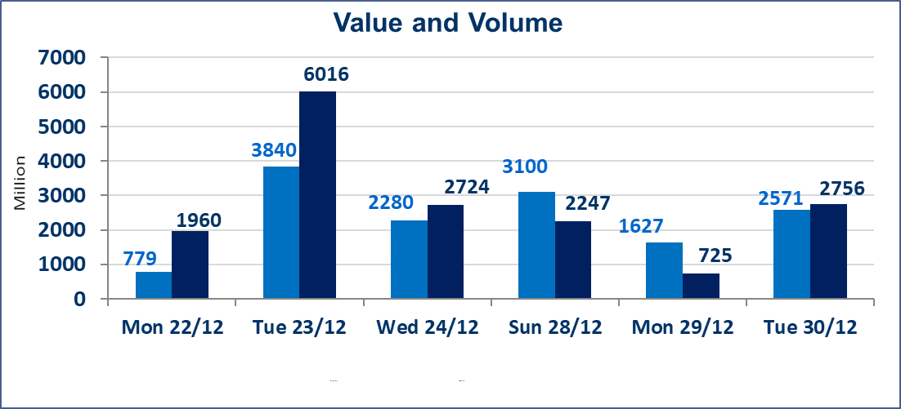
المؤشر60 ISX اليوم | 983.31 |  | نقطة |  |  | المؤشر15 ISX اليوم | 1194.94 | نقطة
المؤشر 60 ISX السابق | 978.76 |  | نقطة |  |  | المؤشر 15 ISX السابق | 1199.10 | نقطة
نسبة التغير | 0.46 |  | % |  |  | نسبة التغير | -0.35 | %
عدد النقاط | 4.55 |  | نقطة |  |  | عدد النقاط | -4.16 | نقطة

الشركات المدرجة | 104 | OTC | 14 | 118 |  | الشركات غير المتداولة المدرجة | 39 | OTC | 13 | 52
الشركات المتداولة | 50 | OTC | 0 | 50 |  | الشركات المرتفعة |  |  | 9
شركات الهيئة العامة |  |  |  | 5 |  | الشركات المنخفضة |  |  | 17
الموقوفة بقرار من هيأة الأوراق المالية |  |  |  | 10 |  | شركات الهيئة العامة |  |  | 1
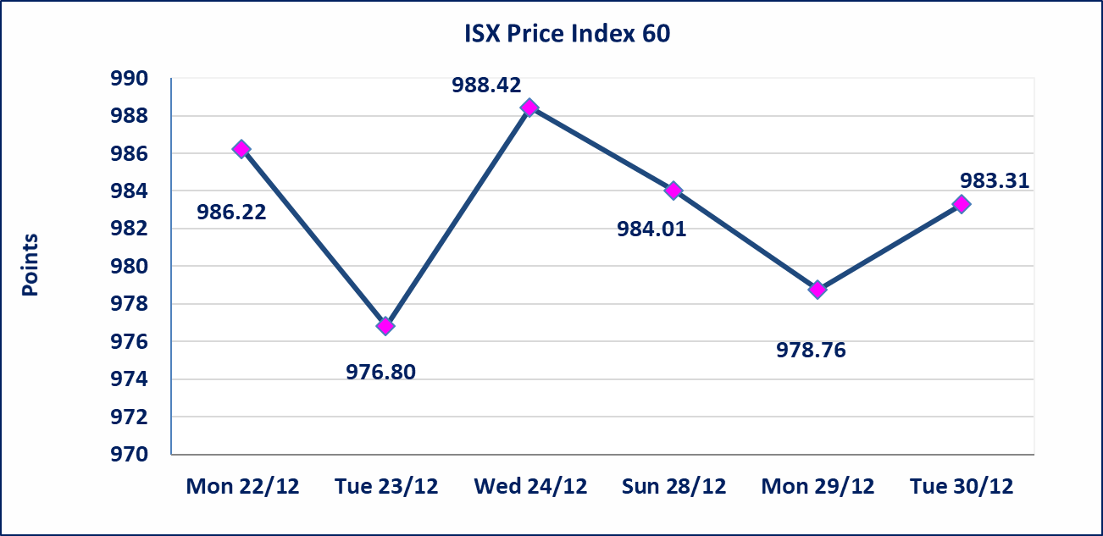 |  |  |  |  |  | 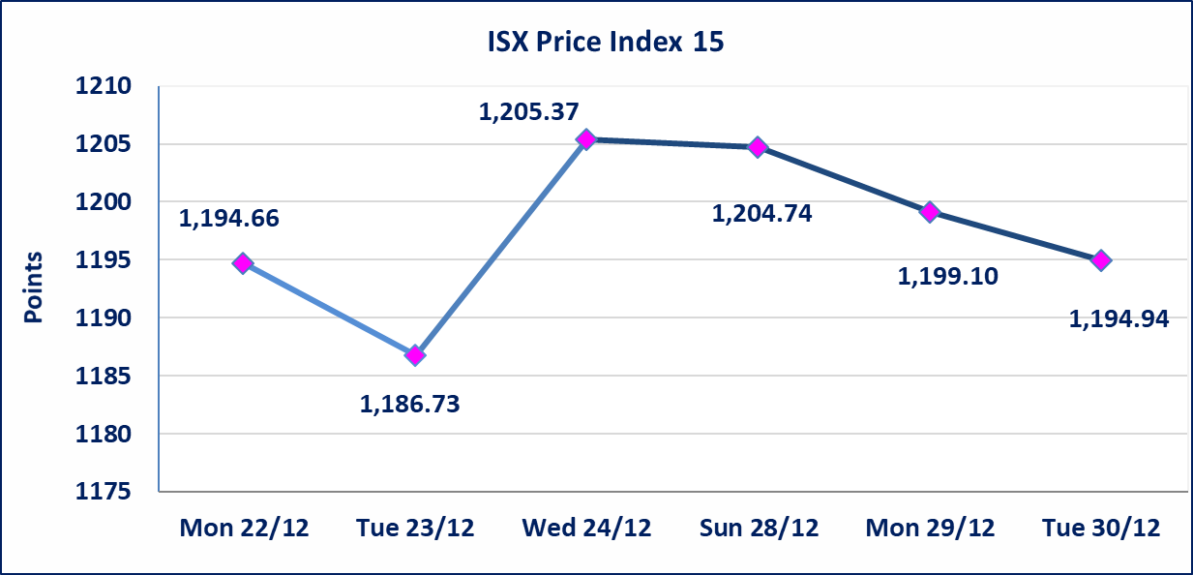

الاوامر الخاصة | نفذت شركة الاقتصاد الحر للوساطة أمر متقابل مقصود على أسهم شركة مصرف المشرق العربي الاسلامي بعدد أسهم (2) مليار سهم بقيمة (1,700,000,000) دينار ، في زمن الجلسة الاضافي (بعد الساعة 1 ظهراً) وفقاً لاجراءات تنفيذ الصفقات الكبيرة.
العراقية لصناعات الكارتون (IICM) | أرسل سوق العراق للاوراق المالية كتاب إلى الشركة العراقية لصناعات الكارتون للافصاح عن اهم الاحداث الجوهرية التي أدت إلى انخفاض سعر السهم لجلستين بكامل حدود نسبة التغير لجسلتي 12/29 و 2025/12/30.
المصرف الدولي الإسلامي (BINT) | أرسل سوق العراق للاوراق المالية كتاب إلى شركة المصرف الدولي الإسلامي للافصاح عن اهم الاحداث الجوهرية التي أدت إلى انخفاض سعر السهم لجلستين بكامل نسبة التغير لجسلتي 12/29 و 2025/12/30.
مصرف الانصاري الإسلامي (BANS) | اجابة الشركة بعدم وجود احداث جوهرية أدت إلى انخفاض سعر السهم لجلستين بكامل نسبة التغير لجسلتي 12/28 و 2025/12/29.
سندات اعمار - الاصدارية الثالثة فئةمليون دينار CB50 | ايقاف التداول على سندات إعمار الاصدارية الثالثة فئة (مليون) دينار إعتباراً من جلسة الاربعاء 2025/12/24 لقرب استحقاق الفائدة نصف سنوية 2025/12/30.
* | استنادا الى قرار مجلس المحافظين لسوق العراق للاوراق المالية ستكون اخر جلسة تداول لعام 2025 يوم الثلاثاء 2025/12/30 واول جلسة تداول لعام 2026 يوم الاحد 2026/1/4.
الحد الأعلى والادنى للتغير في السعر | نسبة التغير في المنصة النظامية (15%)، نسبة التغير في المنصة الثانية (20%)، نسبة التغير في المنصة الثالثة (5%) إرتفاعاً وإنخفاضاً من سعر الاغلاق السابق.
Web site : www.isx-iq.net E-mail : info-isx@isx-iq.net |  |  |  |  | 07834000034 - 07711211522 : ص . ب :3607 العلوية الهاتف |  |  |  |  |  | بغداد /الكرادة/ قرب المسرح الوطني /مجاور مصرف الخليج التجاري

نسبة التغير
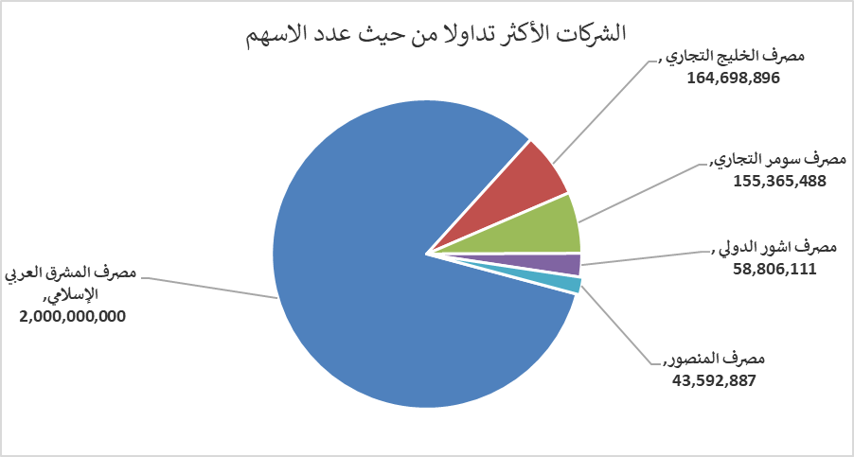
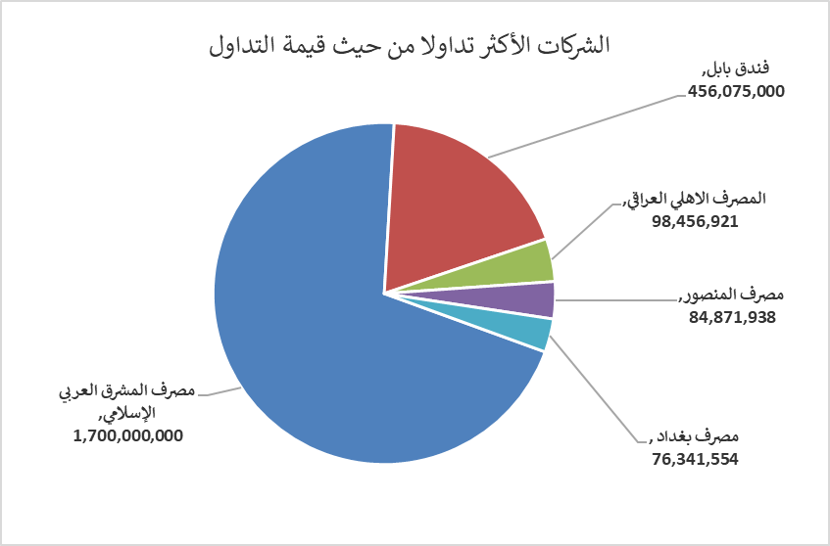
الشركات الأكثر ارتفاعاً وانخفاضاً

نسبة التغير لاسعار الاغلاق الاكثر ارتفاعاً |  |  |  | نسبة التغير لاسعار الاغلاق الاكثر انخفاضاً
اسم الشركة | اغلاق | التغير(%) | الاسهم المتداولة | اسم الشركة | اغلاق | التغير (%) | الاسهم المتداولة
المصرف العراقي الاسلامي | 1.110 | 14.43 | 28,000,000 | المصرف الدولي الاسلامي | 0.200 | -20.00 | 474,709
الوطنية لصناعات الاثاث المنزلي | 1.250 | 13.64 | 181,376 | العراقية لصناعات الكارتون | 1.960 | -14.78 | 386,273
المواد الانشائية الحديثة | 0.920 | 3.37 | 110,781 | مصرف الانصاري الإسلامي | 0.070 | -12.50 | 2,000,000
مدينة العاب الكرخ السياحية | 4.200 | 2.44 | 183,000 | بابل للإنتاج الحيواني والنباتي | 9.000 | -10.00 | 643,966
طريق الخازر لانتاج المواد الانشائية | 1.280 | 2.40 | 852,791 | مصرف سومر التجاري | 0.150 | -6.25 | 155,365,488

الشركات الاكثر نشاطا حسب الاسهم المتداولة (حجم التداول) |  |  |  | الشركات الاكثر نشاطا حسب القيمة المتداولة
اسم الشركة | اغلاق | التغير(%) | الاسهم المتداولة | اسم الشركة | اغلاق | التغير (%) | القيمة المتداولة
مصرف المشرق العربي الإسلامي | 0.850 | 0.00 | 2,000,000,000 | مصرف المشرق العربي الإسلامي | 0.850 | 0.00 | 1,700,000,000
مصرف الخليج التجاري | 0.290 | 0.00 | 164,698,896 | فندق بابل | 100.000 | -0.01 | 456,075,000
مصرف سومر التجاري | 0.150 | -6.25 | 155,365,488 | المصرف الاهلي العراقي | 4.770 | -0.62 | 98,456,921
مصرف اشور الدولي | 0.300 | 0.00 | 58,806,111 | مصرف المنصور | 1.950 | 0.00 | 84,871,938
مصرف المنصور | 1.950 | 0.00 | 43,592,887 | مصرف بغداد | 3.440 | -0.86 | 76,341,554

